关系图
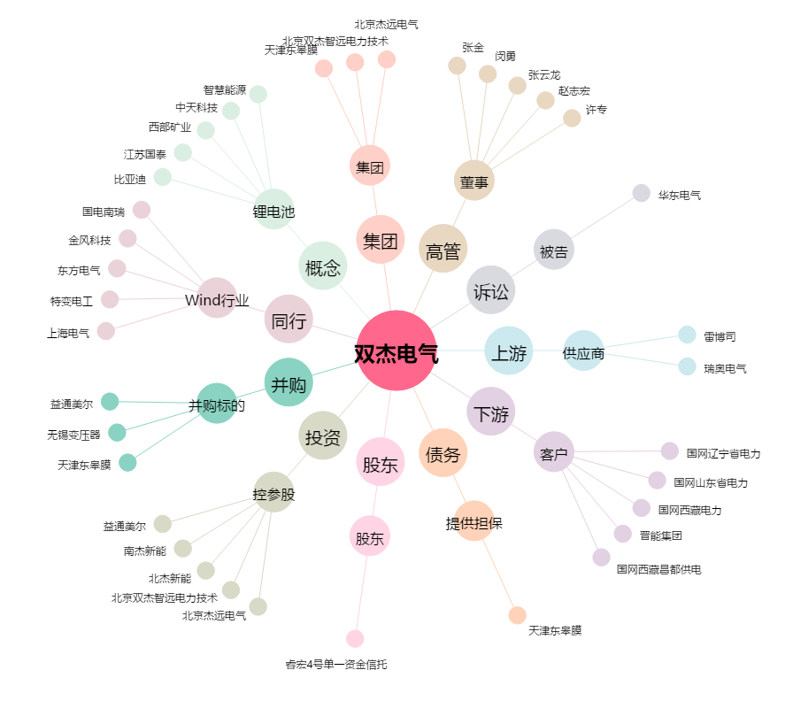
双杰电气[300444.SZ] - 关系概览图

